Revisi
No | YANG DITES | REVIEW | Type | GAMBAR | SARAN PERUBAHAN | Tanggal Cek | Pihak yang mengecek (tester) | Tanggal Perbaikan | Pihak yang memperbaiki (IT) | Tanggal Cek ulang | Pihak yg mengecek ulang | Status Perbaikan
PROFIL KEUNGGULAN IST
 | Skor
Kemampuan Berbahasa | 155
Pengembalian keputusan | 128
Daya Analisis | 146
Judgement | 128
Ketelitian | 125
Kreatifitas | 79
Daya ingat dan konsentrasi | 136
Kemampuan berhitung | 130
5 | IST | Revisi warna Grafik Profil Keunggulan IST. |  | 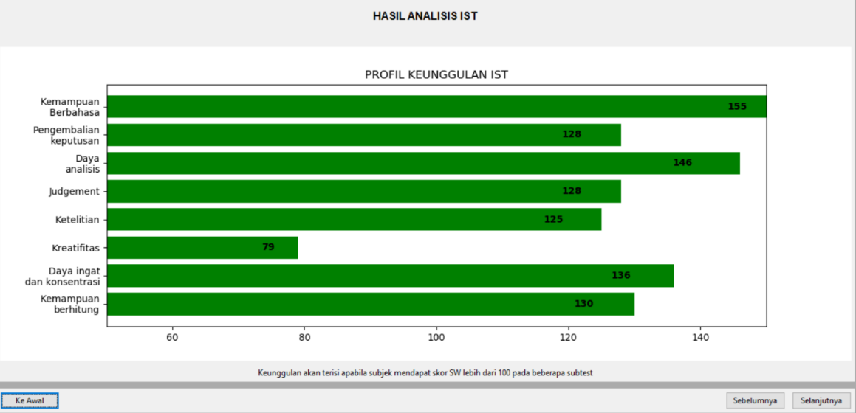 | Saran perubahan mengikuti grafik berikut. | 2020-12-16 | Mardiah |  |  | 2021-01-15 | Mardiah | BELUM BERUBAH
6 | IST | Jawaban yang dicantumkan tidak bisa langsung di tab, sehingga pengisiannya cukup lama |  | 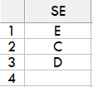 |  | 2021-01-15 | Farida
7 | IST | RS belum cocok dengan perhitungan di kasus, baik untuk norma usia maupun pendidikan |  | 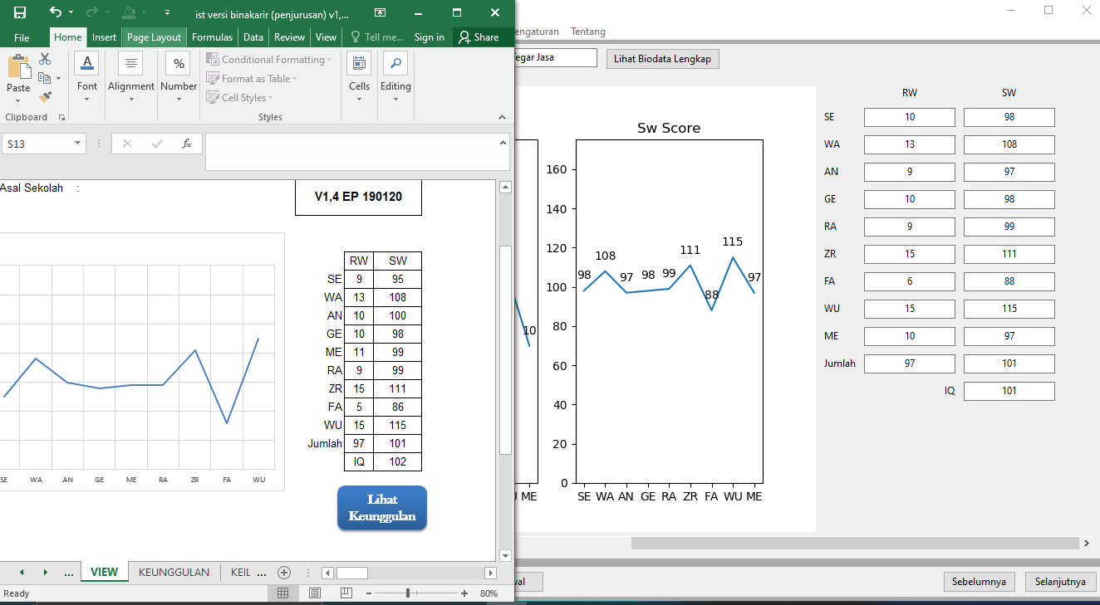 | Mohon dicek lagi perhitungan datanya, apakah ada kesalahan dalam penarikan data? | 2021-01-15 | Farida
8 | IST | Saat aplikasi di-minimize, muncul garis garis di dalam kotak |  | 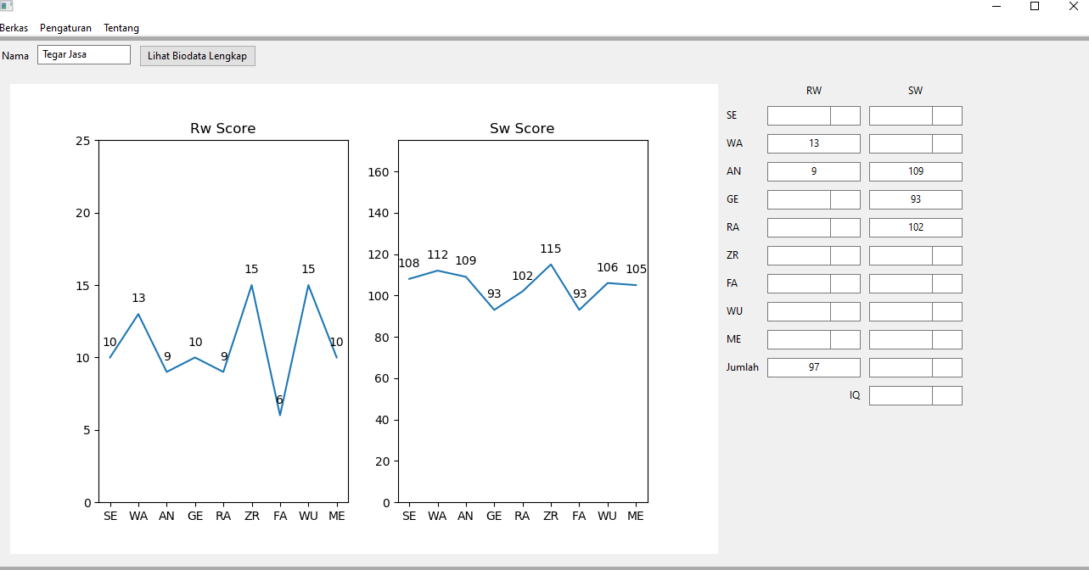 |  | 2021-01-15 | Farida
9 | IST | Saat peng-inputan skor total, nilai 0 tidak langsung hilang. Jadi harus dihapus terlebih dahulu |  | 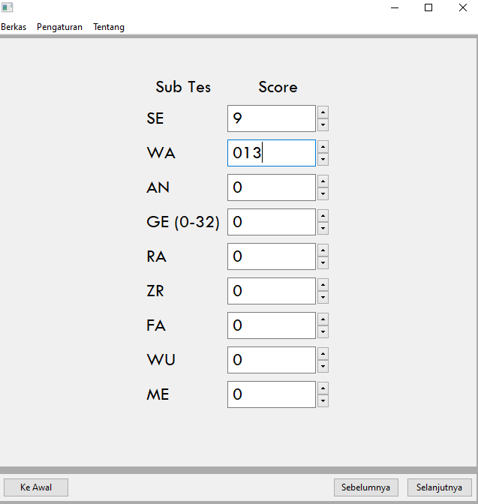 |  | 2021-01-15 | Farida

